040
40号機 異常発生データ(2022年10月)

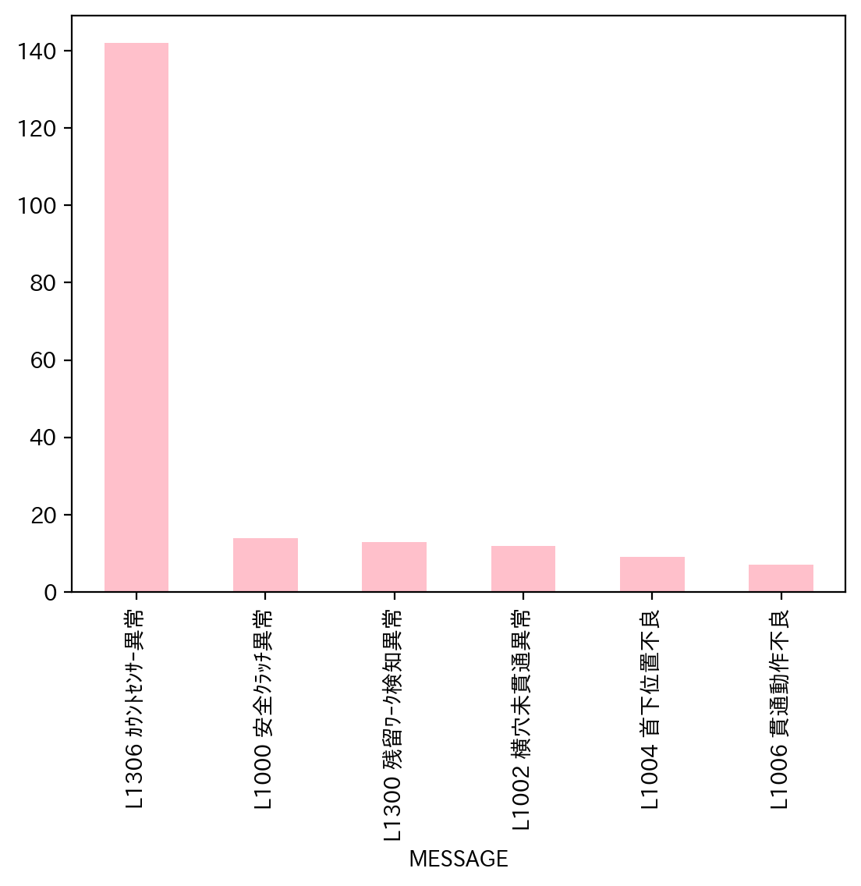
1.全異常データ |  |  | 2.日別発生回数 |  | 3.異常毎の発生回数
日付時間 | AlmNo | アラーム名称 | 日付 | 回数 | アラーム名称 | 合計
10/3/22 | 0 | L1000 安全ｸﾗｯﾁ異常 | 2022-10-01 | 0 | L1306 ｶｳﾝﾄｾﾝｻｰ異常 | 142
10/3/22 | 0 | L1000 安全ｸﾗｯﾁ異常 | 2022-10-02 | 0 | L1000 安全ｸﾗｯﾁ異常 | 14
10/3/22 | 48 | L1300 残留ﾜｰｸ検知異常 | 2022-10-03 | 11 | L1300 残留ﾜｰｸ検知異常 | 13
10/3/22 | 54 | L1306 ｶｳﾝﾄｾﾝｻｰ異常 | 2022-10-04 | 8 | L1002 横穴未貫通異常 | 12
10/3/22 | 54 | L1306 ｶｳﾝﾄｾﾝｻｰ異常 | 2022-10-05 | 8 | L1004 首下位置不良 | 9
10/3/22 | 54 | L1306 ｶｳﾝﾄｾﾝｻｰ異常 | 2022-10-06 | 10 | L1006 貫通動作不良 | 7
10/3/22 | 54 | L1306 ｶｳﾝﾄｾﾝｻｰ異常 | 2022-10-07 | 7
10/3/22 | 54 | L1306 ｶｳﾝﾄｾﾝｻｰ異常 | 2022-10-08 | 0
10/3/22 | 54 | L1306 ｶｳﾝﾄｾﾝｻｰ異常 | 2022-10-09 | 0
10/3/22 | 48 | L1300 残留ﾜｰｸ検知異常 | 2022-10-10 | 17
10/3/22 | 54 | L1306 ｶｳﾝﾄｾﾝｻｰ異常 | 2022-10-11 | 4
10/4/22 | 54 | L1306 ｶｳﾝﾄｾﾝｻｰ異常 | 2022-10-12 | 3
10/4/22 | 54 | L1306 ｶｳﾝﾄｾﾝｻｰ異常 | 2022-10-13 | 14
10/4/22 | 54 | L1306 ｶｳﾝﾄｾﾝｻｰ異常 | 2022-10-14 | 8
10/4/22 | 54 | L1306 ｶｳﾝﾄｾﾝｻｰ異常 | 2022-10-15 | 0
10/4/22 | 54 | L1306 ｶｳﾝﾄｾﾝｻｰ異常 | 2022-10-16 | 0
10/4/22 | 48 | L1300 残留ﾜｰｸ検知異常 | 2022-10-17 | 9
10/4/22 | 54 | L1306 ｶｳﾝﾄｾﾝｻｰ異常 | 2022-10-18 | 10
10/4/22 | 2 | L1002 横穴未貫通異常 | 2022-10-19 | 6
10/5/22 | 48 | L1300 残留ﾜｰｸ検知異常 | 2022-10-20 | 4
10/5/22 | 54 | L1306 ｶｳﾝﾄｾﾝｻｰ異常 | 2022-10-21 | 14
10/5/22 | 2 | L1002 横穴未貫通異常 | 2022-10-22 | 0
10/5/22 | 6 | L1006 貫通動作不良 | 2022-10-23 | 0
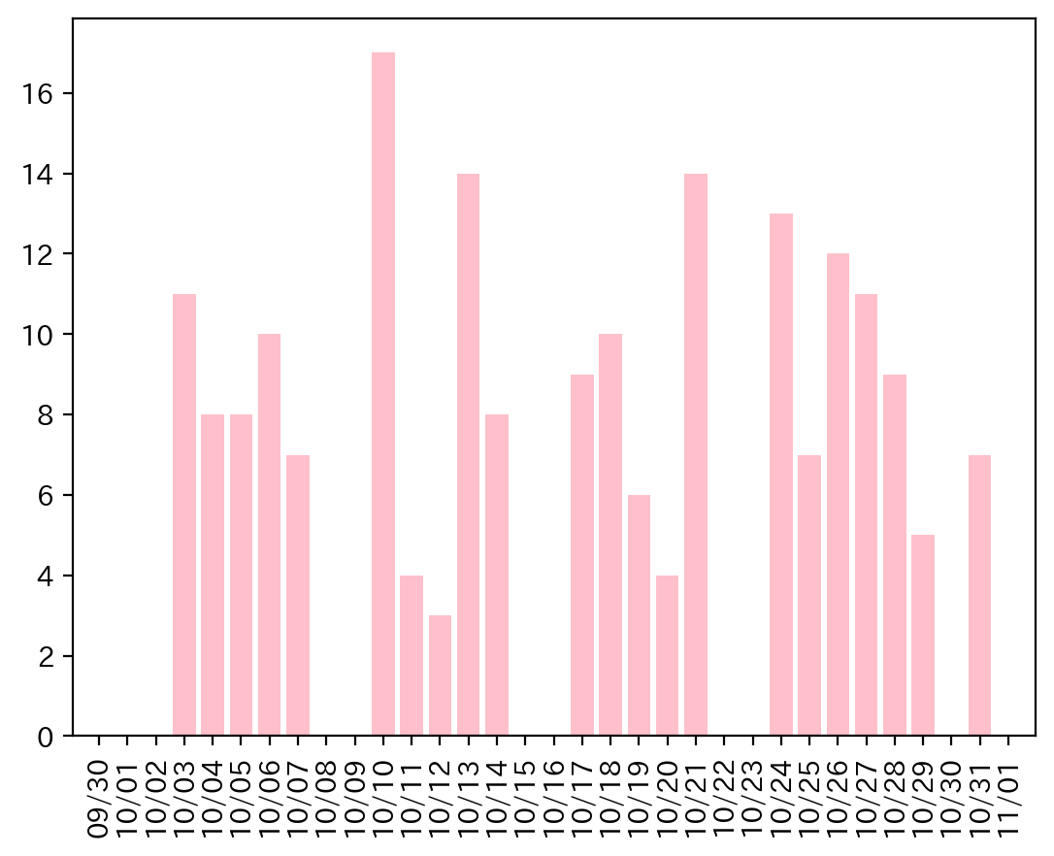
10/5/22 | 54 | L1306 ｶｳﾝﾄｾﾝｻｰ異常 | 2022-10-24 | 13
10/5/22 | 54 | L1306 ｶｳﾝﾄｾﾝｻｰ異常 | 2022-10-25 | 7
10/5/22 | 0 | L1000 安全ｸﾗｯﾁ異常 | 2022-10-26 | 12
10/5/22 | 54 | L1306 ｶｳﾝﾄｾﾝｻｰ異常 | 2022-10-27 | 11
10/6/22 | 54 | L1306 ｶｳﾝﾄｾﾝｻｰ異常 | 2022-10-28 | 9
10/6/22 | 54 | L1306 ｶｳﾝﾄｾﾝｻｰ異常 | 2022-10-29 | 5
10/6/22 | 54 | L1306 ｶｳﾝﾄｾﾝｻｰ異常 | 2022-10-30 | 0
10/6/22 | 48 | L1300 残留ﾜｰｸ検知異常 | 2022-10-31 | 7
10/6/22 | 48 | L1300 残留ﾜｰｸ検知異常
10/6/22 | 2 | L1002 横穴未貫通異常
10/6/22 | 6 | L1006 貫通動作不良
10/6/22 | 4 | L1004 首下位置不良
10/6/22 | 6 | L1006 貫通動作不良
10/6/22 | 54 | L1306 ｶｳﾝﾄｾﾝｻｰ異常
10/7/22 | 54 | L1306 ｶｳﾝﾄｾﾝｻｰ異常
10/7/22 | 0 | L1000 安全ｸﾗｯﾁ異常
10/7/22 | 54 | L1306 ｶｳﾝﾄｾﾝｻｰ異常
10/7/22 | 54 | L1306 ｶｳﾝﾄｾﾝｻｰ異常
10/7/22 | 6 | L1006 貫通動作不良
10/7/22 | 2 | L1002 横穴未貫通異常
10/7/22 | 54 | L1306 ｶｳﾝﾄｾﾝｻｰ異常
10/10/22 | 54 | L1306 ｶｳﾝﾄｾﾝｻｰ異常
10/10/22 | 4 | L1004 首下位置不良
10/10/22 | 48 | L1300 残留ﾜｰｸ検知異常
10/10/22 | 48 | L1300 残留ﾜｰｸ検知異常
10/10/22 | 48 | L1300 残留ﾜｰｸ検知異常
10/10/22 | 54 | L1306 ｶｳﾝﾄｾﾝｻｰ異常
10/10/22 | 54 | L1306 ｶｳﾝﾄｾﾝｻｰ異常
10/10/22 | 54 | L1306 ｶｳﾝﾄｾﾝｻｰ異常
10/10/22 | 4 | L1004 首下位置不良
10/10/22 | 48 | L1300 残留ﾜｰｸ検知異常
10/10/22 | 54 | L1306 ｶｳﾝﾄｾﾝｻｰ異常
10/10/22 | 54 | L1306 ｶｳﾝﾄｾﾝｻｰ異常
10/10/22 | 54 | L1306 ｶｳﾝﾄｾﾝｻｰ異常
10/10/22 | 54 | L1306 ｶｳﾝﾄｾﾝｻｰ異常
10/10/22 | 54 | L1306 ｶｳﾝﾄｾﾝｻｰ異常
10/10/22 | 54 | L1306 ｶｳﾝﾄｾﾝｻｰ異常
10/10/22 | 54 | L1306 ｶｳﾝﾄｾﾝｻｰ異常
10/11/22 | 6 | L1006 貫通動作不良
10/11/22 | 54 | L1306 ｶｳﾝﾄｾﾝｻｰ異常
10/11/22 | 54 | L1306 ｶｳﾝﾄｾﾝｻｰ異常
10/11/22 | 54 | L1306 ｶｳﾝﾄｾﾝｻｰ異常
10/12/22 | 54 | L1306 ｶｳﾝﾄｾﾝｻｰ異常
10/12/22 | 54 | L1306 ｶｳﾝﾄｾﾝｻｰ異常
10/12/22 | 54 | L1306 ｶｳﾝﾄｾﾝｻｰ異常
10/13/22 | 54 | L1306 ｶｳﾝﾄｾﾝｻｰ異常
10/13/22 | 54 | L1306 ｶｳﾝﾄｾﾝｻｰ異常
10/13/22 | 54 | L1306 ｶｳﾝﾄｾﾝｻｰ異常
10/13/22 | 6 | L1006 貫通動作不良
10/13/22 | 54 | L1306 ｶｳﾝﾄｾﾝｻｰ異常
10/13/22 | 54 | L1306 ｶｳﾝﾄｾﾝｻｰ異常
10/13/22 | 0 | L1000 安全ｸﾗｯﾁ異常
10/13/22 | 0 | L1000 安全ｸﾗｯﾁ異常
10/13/22 | 0 | L1000 安全ｸﾗｯﾁ異常
10/13/22 | 4 | L1004 首下位置不良
10/13/22 | 2 | L1002 横穴未貫通異常
10/13/22 | 2 | L1002 横穴未貫通異常
10/13/22 | 54 | L1306 ｶｳﾝﾄｾﾝｻｰ異常
10/13/22 | 54 | L1306 ｶｳﾝﾄｾﾝｻｰ異常
10/14/22 | 54 | L1306 ｶｳﾝﾄｾﾝｻｰ異常
10/14/22 | 54 | L1306 ｶｳﾝﾄｾﾝｻｰ異常
10/14/22 | 54 | L1306 ｶｳﾝﾄｾﾝｻｰ異常
10/14/22 | 54 | L1306 ｶｳﾝﾄｾﾝｻｰ異常
10/14/22 | 54 | L1306 ｶｳﾝﾄｾﾝｻｰ異常
10/14/22 | 54 | L1306 ｶｳﾝﾄｾﾝｻｰ異常
10/14/22 | 54 | L1306 ｶｳﾝﾄｾﾝｻｰ異常
10/14/22 | 54 | L1306 ｶｳﾝﾄｾﾝｻｰ異常
10/17/22 | 54 | L1306 ｶｳﾝﾄｾﾝｻｰ異常
10/17/22 | 0 | L1000 安全ｸﾗｯﾁ異常
10/17/22 | 54 | L1306 ｶｳﾝﾄｾﾝｻｰ異常
10/17/22 | 0 | L1000 安全ｸﾗｯﾁ異常
10/17/22 | 54 | L1306 ｶｳﾝﾄｾﾝｻｰ異常
10/17/22 | 54 | L1306 ｶｳﾝﾄｾﾝｻｰ異常
10/17/22 | 54 | L1306 ｶｳﾝﾄｾﾝｻｰ異常
10/17/22 | 0 | L1000 安全ｸﾗｯﾁ異常
10/17/22 | 54 | L1306 ｶｳﾝﾄｾﾝｻｰ異常
10/18/22 | 54 | L1306 ｶｳﾝﾄｾﾝｻｰ異常
10/18/22 | 54 | L1306 ｶｳﾝﾄｾﾝｻｰ異常
10/18/22 | 54 | L1306 ｶｳﾝﾄｾﾝｻｰ異常
10/18/22 | 54 | L1306 ｶｳﾝﾄｾﾝｻｰ異常
10/18/22 | 6 | L1006 貫通動作不良
10/18/22 | 2 | L1002 横穴未貫通異常
10/18/22 | 54 | L1306 ｶｳﾝﾄｾﾝｻｰ異常
10/18/22 | 54 | L1306 ｶｳﾝﾄｾﾝｻｰ異常
10/18/22 | 0 | L1000 安全ｸﾗｯﾁ異常
10/18/22 | 54 | L1306 ｶｳﾝﾄｾﾝｻｰ異常
10/19/22 | 54 | L1306 ｶｳﾝﾄｾﾝｻｰ異常
10/19/22 | 54 | L1306 ｶｳﾝﾄｾﾝｻｰ異常
10/19/22 | 54 | L1306 ｶｳﾝﾄｾﾝｻｰ異常
10/19/22 | 54 | L1306 ｶｳﾝﾄｾﾝｻｰ異常
10/19/22 | 54 | L1306 ｶｳﾝﾄｾﾝｻｰ異常
10/19/22 | 54 | L1306 ｶｳﾝﾄｾﾝｻｰ異常
10/20/22 | 54 | L1306 ｶｳﾝﾄｾﾝｻｰ異常
10/20/22 | 54 | L1306 ｶｳﾝﾄｾﾝｻｰ異常
10/20/22 | 4 | L1004 首下位置不良
10/20/22 | 2 | L1002 横穴未貫通異常
10/21/22 | 54 | L1306 ｶｳﾝﾄｾﾝｻｰ異常
10/21/22 | 54 | L1306 ｶｳﾝﾄｾﾝｻｰ異常
10/21/22 | 54 | L1306 ｶｳﾝﾄｾﾝｻｰ異常
10/21/22 | 54 | L1306 ｶｳﾝﾄｾﾝｻｰ異常
10/21/22 | 54 | L1306 ｶｳﾝﾄｾﾝｻｰ異常
10/21/22 | 54 | L1306 ｶｳﾝﾄｾﾝｻｰ異常
10/21/22 | 2 | L1002 横穴未貫通異常
10/21/22 | 2 | L1002 横穴未貫通異常
10/21/22 | 54 | L1306 ｶｳﾝﾄｾﾝｻｰ異常
10/21/22 | 54 | L1306 ｶｳﾝﾄｾﾝｻｰ異常
10/21/22 | 4 | L1004 首下位置不良
10/21/22 | 54 | L1306 ｶｳﾝﾄｾﾝｻｰ異常
10/21/22 | 54 | L1306 ｶｳﾝﾄｾﾝｻｰ異常
10/21/22 | 54 | L1306 ｶｳﾝﾄｾﾝｻｰ異常
10/24/22 | 54 | L1306 ｶｳﾝﾄｾﾝｻｰ異常
10/24/22 | 54 | L1306 ｶｳﾝﾄｾﾝｻｰ異常
10/24/22 | 54 | L1306 ｶｳﾝﾄｾﾝｻｰ異常
10/24/22 | 54 | L1306 ｶｳﾝﾄｾﾝｻｰ異常
10/24/22 | 54 | L1306 ｶｳﾝﾄｾﾝｻｰ異常
10/24/22 | 54 | L1306 ｶｳﾝﾄｾﾝｻｰ異常
10/24/22 | 54 | L1306 ｶｳﾝﾄｾﾝｻｰ異常
10/24/22 | 54 | L1306 ｶｳﾝﾄｾﾝｻｰ異常
10/24/22 | 54 | L1306 ｶｳﾝﾄｾﾝｻｰ異常
10/24/22 | 48 | L1300 残留ﾜｰｸ検知異常
10/24/22 | 54 | L1306 ｶｳﾝﾄｾﾝｻｰ異常
10/24/22 | 54 | L1306 ｶｳﾝﾄｾﾝｻｰ異常
10/24/22 | 54 | L1306 ｶｳﾝﾄｾﾝｻｰ異常
10/25/22 | 54 | L1306 ｶｳﾝﾄｾﾝｻｰ異常
10/25/22 | 54 | L1306 ｶｳﾝﾄｾﾝｻｰ異常
10/25/22 | 54 | L1306 ｶｳﾝﾄｾﾝｻｰ異常
10/25/22 | 54 | L1306 ｶｳﾝﾄｾﾝｻｰ異常
10/25/22 | 54 | L1306 ｶｳﾝﾄｾﾝｻｰ異常
10/25/22 | 54 | L1306 ｶｳﾝﾄｾﾝｻｰ異常
10/25/22 | 54 | L1306 ｶｳﾝﾄｾﾝｻｰ異常
10/26/22 | 0 | L1000 安全ｸﾗｯﾁ異常
10/26/22 | 54 | L1306 ｶｳﾝﾄｾﾝｻｰ異常
10/26/22 | 54 | L1306 ｶｳﾝﾄｾﾝｻｰ異常
10/26/22 | 54 | L1306 ｶｳﾝﾄｾﾝｻｰ異常
10/26/22 | 54 | L1306 ｶｳﾝﾄｾﾝｻｰ異常
10/26/22 | 54 | L1306 ｶｳﾝﾄｾﾝｻｰ異常
10/26/22 | 54 | L1306 ｶｳﾝﾄｾﾝｻｰ異常
10/26/22 | 54 | L1306 ｶｳﾝﾄｾﾝｻｰ異常
10/26/22 | 54 | L1306 ｶｳﾝﾄｾﾝｻｰ異常
10/26/22 | 0 | L1000 安全ｸﾗｯﾁ異常
10/26/22 | 54 | L1306 ｶｳﾝﾄｾﾝｻｰ異常
10/26/22 | 54 | L1306 ｶｳﾝﾄｾﾝｻｰ異常
10/27/22 | 54 | L1306 ｶｳﾝﾄｾﾝｻｰ異常
10/27/22 | 54 | L1306 ｶｳﾝﾄｾﾝｻｰ異常
10/27/22 | 54 | L1306 ｶｳﾝﾄｾﾝｻｰ異常
10/27/22 | 54 | L1306 ｶｳﾝﾄｾﾝｻｰ異常
10/27/22 | 54 | L1306 ｶｳﾝﾄｾﾝｻｰ異常
10/27/22 | 54 | L1306 ｶｳﾝﾄｾﾝｻｰ異常
10/27/22 | 54 | L1306 ｶｳﾝﾄｾﾝｻｰ異常
10/27/22 | 54 | L1306 ｶｳﾝﾄｾﾝｻｰ異常
10/27/22 | 4 | L1004 首下位置不良
10/27/22 | 2 | L1002 横穴未貫通異常
10/27/22 | 2 | L1002 横穴未貫通異常
10/28/22 | 54 | L1306 ｶｳﾝﾄｾﾝｻｰ異常
10/28/22 | 54 | L1306 ｶｳﾝﾄｾﾝｻｰ異常
10/28/22 | 54 | L1306 ｶｳﾝﾄｾﾝｻｰ異常
10/28/22 | 4 | L1004 首下位置不良
10/28/22 | 0 | L1000 安全ｸﾗｯﾁ異常
10/28/22 | 54 | L1306 ｶｳﾝﾄｾﾝｻｰ異常
10/28/22 | 54 | L1306 ｶｳﾝﾄｾﾝｻｰ異常
10/28/22 | 54 | L1306 ｶｳﾝﾄｾﾝｻｰ異常
10/28/22 | 54 | L1306 ｶｳﾝﾄｾﾝｻｰ異常
10/29/22 | 54 | L1306 ｶｳﾝﾄｾﾝｻｰ異常
10/29/22 | 4 | L1004 首下位置不良
10/29/22 | 54 | L1306 ｶｳﾝﾄｾﾝｻｰ異常
10/29/22 | 48 | L1300 残留ﾜｰｸ検知異常
10/29/22 | 54 | L1306 ｶｳﾝﾄｾﾝｻｰ異常
10/31/22 | 54 | L1306 ｶｳﾝﾄｾﾝｻｰ異常
10/31/22 | 54 | L1306 ｶｳﾝﾄｾﾝｻｰ異常
10/31/22 | 48 | L1300 残留ﾜｰｸ検知異常
10/31/22 | 54 | L1306 ｶｳﾝﾄｾﾝｻｰ異常
10/31/22 | 54 | L1306 ｶｳﾝﾄｾﾝｻｰ異常
10/31/22 | 54 | L1306 ｶｳﾝﾄｾﾝｻｰ異常
10/31/22 | 54 | L1306 ｶｳﾝﾄｾﾝｻｰ異常

038
38号機 異常発生データ(2022年10月)

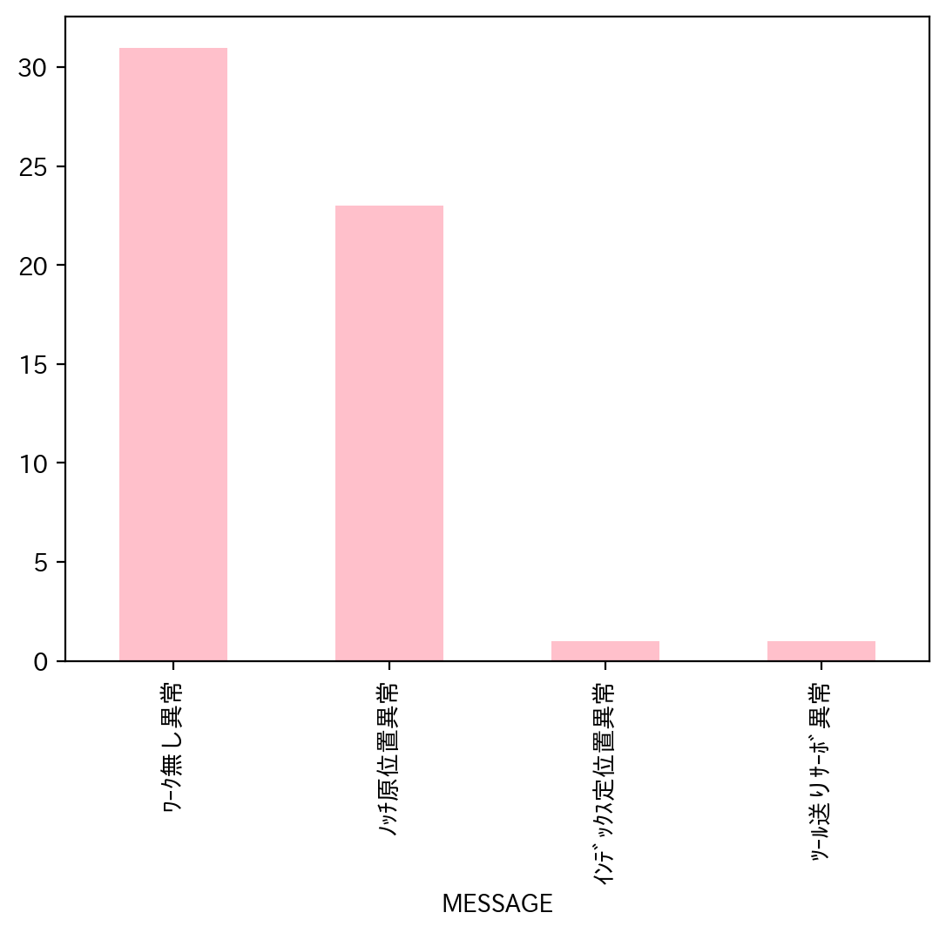
1.全異常データ |  |  | 2.日別発生回数 |  | 3.異常毎の発生回数
日付時間 | AlmNo | アラーム名称 | 日付 | 回数 | アラーム名称 | 合計
10/3/22 | 12 | ﾜｰｸ無し異常 | 2022-10-01 | 0 | ﾜｰｸ無し異常 | 31
10/3/22 | 2 | ｲﾝﾃﾞｯｸｽ定位置異常 | 2022-10-02 | 0 | ﾉｯﾁ原位置異常 | 23
10/3/22 | 3 | ﾉｯﾁ原位置異常 | 2022-10-03 | 5 | ｲﾝﾃﾞｯｸｽ定位置異常 | 1
10/3/22 | 12 | ﾜｰｸ無し異常 | 2022-10-04 | 1 | ﾂｰﾙ送りｻｰﾎﾞ異常 | 1
10/3/22 | 3 | ﾉｯﾁ原位置異常 | 2022-10-05 | 0
10/4/22 | 12 | ﾜｰｸ無し異常 | 2022-10-06 | 0
10/8/22 | 12 | ﾜｰｸ無し異常 | 2022-10-07 | 0
10/8/22 | 12 | ﾜｰｸ無し異常 | 2022-10-08 | 2
10/10/22 | 12 | ﾜｰｸ無し異常 | 2022-10-09 | 0
10/11/22 | 7 | ﾂｰﾙ送りｻｰﾎﾞ異常 | 2022-10-10 | 1
10/12/22 | 12 | ﾜｰｸ無し異常 | 2022-10-11 | 1
10/12/22 | 12 | ﾜｰｸ無し異常 | 2022-10-12 | 4
10/12/22 | 12 | ﾜｰｸ無し異常 | 2022-10-13 | 2
10/12/22 | 12 | ﾜｰｸ無し異常 | 2022-10-14 | 5
10/13/22 | 12 | ﾜｰｸ無し異常 | 2022-10-15 | 0
10/13/22 | 12 | ﾜｰｸ無し異常 | 2022-10-16 | 0
10/14/22 | 12 | ﾜｰｸ無し異常 | 2022-10-17 | 0
10/14/22 | 12 | ﾜｰｸ無し異常 | 2022-10-18 | 2
10/14/22 | 12 | ﾜｰｸ無し異常 | 2022-10-19 | 8
10/14/22 | 12 | ﾜｰｸ無し異常 | 2022-10-20 | 4
10/14/22 | 12 | ﾜｰｸ無し異常 | 2022-10-21 | 3
10/18/22 | 12 | ﾜｰｸ無し異常 | 2022-10-22 | 0
10/18/22 | 12 | ﾜｰｸ無し異常 | 2022-10-23 | 0
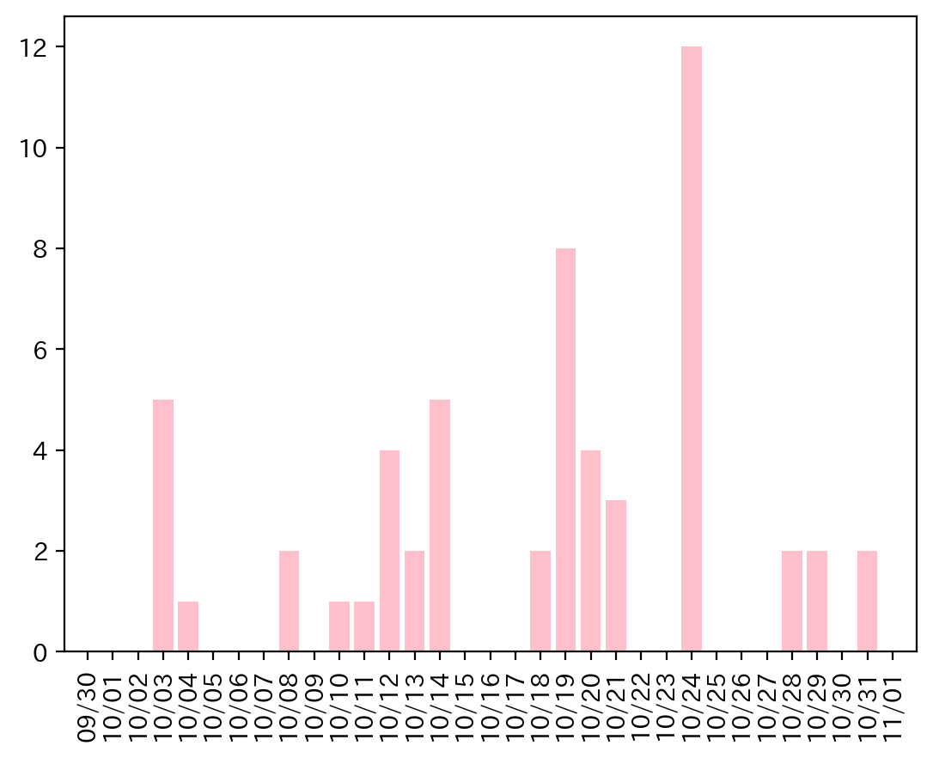
10/19/22 | 12 | ﾜｰｸ無し異常 | 2022-10-24 | 12
10/19/22 | 12 | ﾜｰｸ無し異常 | 2022-10-25 | 0
10/19/22 | 3 | ﾉｯﾁ原位置異常 | 2022-10-26 | 0
10/19/22 | 12 | ﾜｰｸ無し異常 | 2022-10-27 | 0
10/19/22 | 3 | ﾉｯﾁ原位置異常 | 2022-10-28 | 2
10/19/22 | 3 | ﾉｯﾁ原位置異常 | 2022-10-29 | 2
10/19/22 | 3 | ﾉｯﾁ原位置異常 | 2022-10-30 | 0
10/19/22 | 3 | ﾉｯﾁ原位置異常 | 2022-10-31 | 2
10/20/22 | 12 | ﾜｰｸ無し異常
10/20/22 | 12 | ﾜｰｸ無し異常
10/20/22 | 3 | ﾉｯﾁ原位置異常
10/20/22 | 3 | ﾉｯﾁ原位置異常
10/21/22 | 12 | ﾜｰｸ無し異常
10/21/22 | 12 | ﾜｰｸ無し異常
10/21/22 | 12 | ﾜｰｸ無し異常
10/24/22 | 3 | ﾉｯﾁ原位置異常
10/24/22 | 3 | ﾉｯﾁ原位置異常
10/24/22 | 3 | ﾉｯﾁ原位置異常
10/24/22 | 3 | ﾉｯﾁ原位置異常
10/24/22 | 3 | ﾉｯﾁ原位置異常
10/24/22 | 3 | ﾉｯﾁ原位置異常
10/24/22 | 3 | ﾉｯﾁ原位置異常
10/24/22 | 3 | ﾉｯﾁ原位置異常
10/24/22 | 3 | ﾉｯﾁ原位置異常
10/24/22 | 3 | ﾉｯﾁ原位置異常
10/24/22 | 3 | ﾉｯﾁ原位置異常
10/24/22 | 12 | ﾜｰｸ無し異常
10/28/22 | 3 | ﾉｯﾁ原位置異常
10/28/22 | 12 | ﾜｰｸ無し異常
10/29/22 | 3 | ﾉｯﾁ原位置異常
10/29/22 | 3 | ﾉｯﾁ原位置異常
10/31/22 | 12 | ﾜｰｸ無し異常
10/31/22 | 12 | ﾜｰｸ無し異常

034
34号機 異常発生データ(2022年10月)

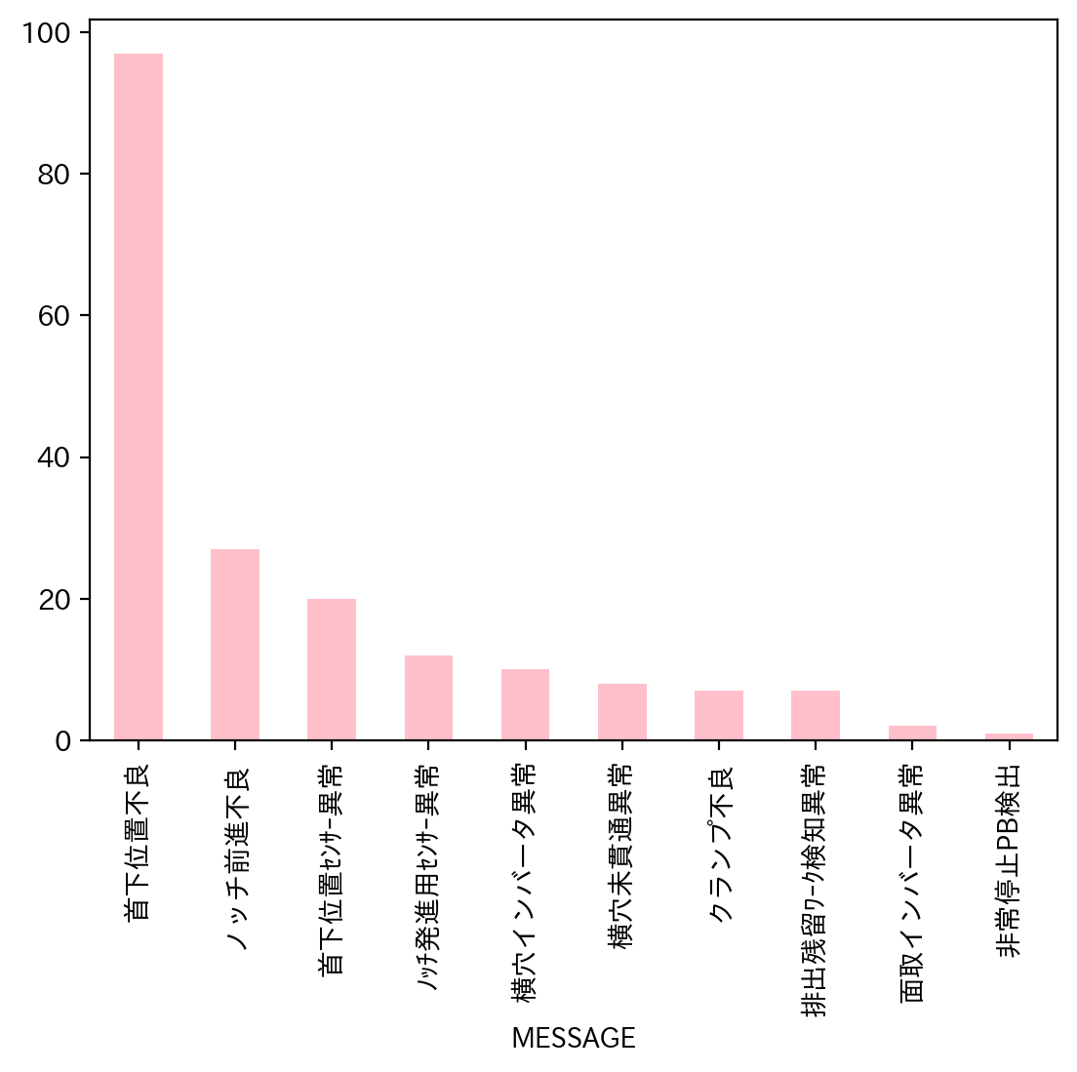
1.全異常データ |  |  | 2.日別発生回数 |  | 3.異常毎の発生回数
日付時間 | AlmNo | アラーム名称 | 日付 | 回数 | アラーム名称 | 合計
10/3/22 | 4 | 首下位置不良 | 2022-10-01 | 0 | 首下位置不良 | 97
10/3/22 | 4 | 首下位置不良 | 2022-10-02 | 0 | ノッチ前進不良 | 27
10/3/22 | 2 | 横穴未貫通異常 | 2022-10-03 | 8 | 首下位置ｾﾝｻｰ異常 | 20
10/3/22 | 53 | 首下位置ｾﾝｻｰ異常 | 2022-10-04 | 1 | ﾉｯﾁ発進用ｾﾝｻｰ異常 | 12
10/3/22 | 51 | ﾉｯﾁ発進用ｾﾝｻｰ異常 | 2022-10-05 | 19 | 横穴インバータ異常 | 10
10/3/22 | 53 | 首下位置ｾﾝｻｰ異常 | 2022-10-06 | 2 | 横穴未貫通異常 | 8
10/3/22 | 51 | ﾉｯﾁ発進用ｾﾝｻｰ異常 | 2022-10-07 | 0 | クランプ不良 | 7
10/3/22 | 4 | 首下位置不良 | 2022-10-08 | 3 | 排出残留ﾜｰｸ検知異常 | 7
10/4/22 | 4 | 首下位置不良 | 2022-10-09 | 0 | 面取インバータ異常 | 2
10/5/22 | 2 | 横穴未貫通異常 | 2022-10-10 | 8 | 非常停止PB検出 | 1
10/5/22 | 4 | 首下位置不良 | 2022-10-11 | 0
10/5/22 | 2 | 横穴未貫通異常 | 2022-10-12 | 19
10/5/22 | 4 | 首下位置不良 | 2022-10-13 | 10
10/5/22 | 4 | 首下位置不良 | 2022-10-14 | 27
10/5/22 | 4 | 首下位置不良 | 2022-10-15 | 0
10/5/22 | 4 | 首下位置不良 | 2022-10-16 | 0
10/5/22 | 4 | 首下位置不良 | 2022-10-17 | 22
10/5/22 | 4 | 首下位置不良 | 2022-10-18 | 1
10/5/22 | 4 | 首下位置不良 | 2022-10-19 | 4
10/5/22 | 4 | 首下位置不良 | 2022-10-20 | 2
10/5/22 | 4 | 首下位置不良 | 2022-10-21 | 3
10/5/22 | 53 | 首下位置ｾﾝｻｰ異常 | 2022-10-22 | 0
10/5/22 | 53 | 首下位置ｾﾝｻｰ異常 | 2022-10-23 | 0
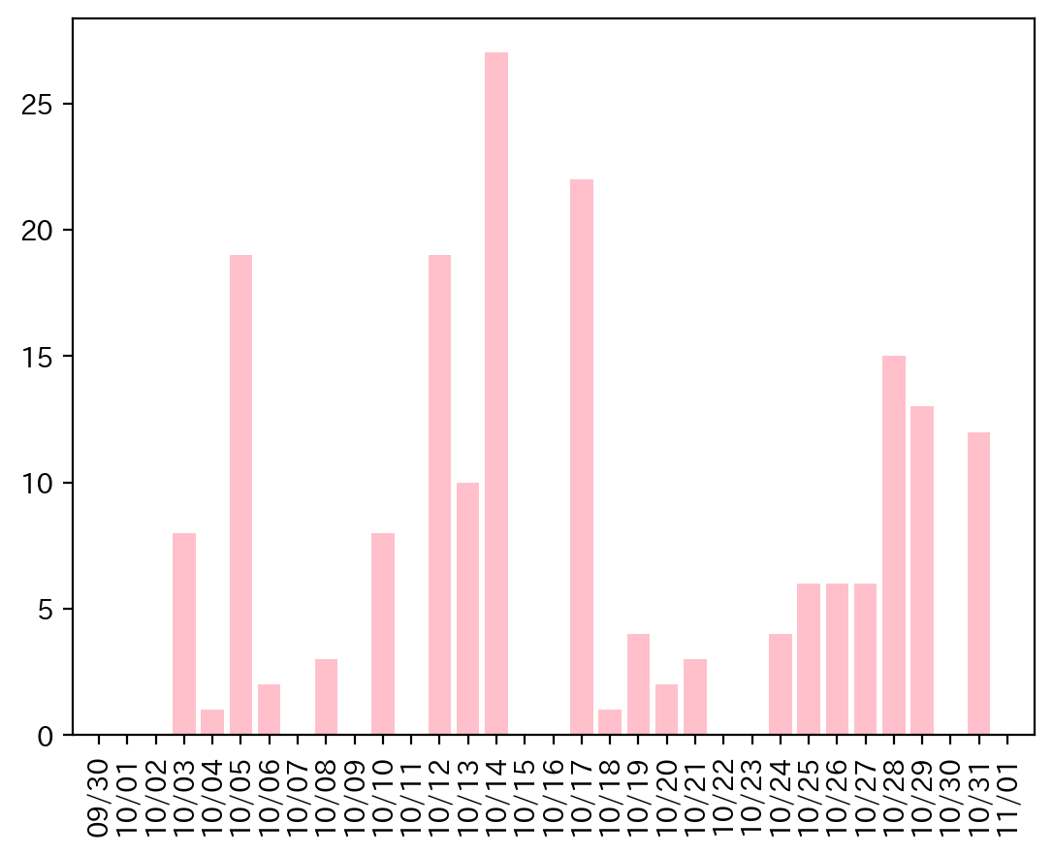
10/5/22 | 53 | 首下位置ｾﾝｻｰ異常 | 2022-10-24 | 4
10/5/22 | 53 | 首下位置ｾﾝｻｰ異常 | 2022-10-25 | 6
10/5/22 | 4 | 首下位置不良 | 2022-10-26 | 6
10/5/22 | 4 | 首下位置不良 | 2022-10-27 | 6
10/5/22 | 4 | 首下位置不良 | 2022-10-28 | 15
10/6/22 | 3 | ノッチ前進不良 | 2022-10-29 | 13
10/6/22 | 4 | 首下位置不良 | 2022-10-30 | 0
10/8/22 | 3 | ノッチ前進不良 | 2022-10-31 | 12
10/8/22 | 3 | ノッチ前進不良
10/8/22 | 3 | ノッチ前進不良
10/10/22 | 3 | ノッチ前進不良
10/10/22 | 4 | 首下位置不良
10/10/22 | 3 | ノッチ前進不良
10/10/22 | 3 | ノッチ前進不良
10/10/22 | 4 | 首下位置不良
10/10/22 | 4 | 首下位置不良
10/10/22 | 4 | 首下位置不良
10/10/22 | 4 | 首下位置不良
10/12/22 | 4 | 首下位置不良
10/12/22 | 1 | クランプ不良
10/12/22 | 3 | ノッチ前進不良
10/12/22 | 2 | 横穴未貫通異常
10/12/22 | 2 | 横穴未貫通異常
10/12/22 | 3 | ノッチ前進不良
10/12/22 | 16 | 横穴インバータ異常
10/12/22 | 32 | 非常停止PB検出
10/12/22 | 16 | 横穴インバータ異常
10/12/22 | 16 | 横穴インバータ異常
10/12/22 | 16 | 横穴インバータ異常
10/12/22 | 16 | 横穴インバータ異常
10/12/22 | 17 | 面取インバータ異常
10/12/22 | 17 | 面取インバータ異常
10/12/22 | 16 | 横穴インバータ異常
10/12/22 | 16 | 横穴インバータ異常
10/12/22 | 16 | 横穴インバータ異常
10/12/22 | 16 | 横穴インバータ異常
10/12/22 | 16 | 横穴インバータ異常
10/13/22 | 4 | 首下位置不良
10/13/22 | 51 | ﾉｯﾁ発進用ｾﾝｻｰ異常
10/13/22 | 4 | 首下位置不良
10/13/22 | 4 | 首下位置不良
10/13/22 | 4 | 首下位置不良
10/13/22 | 4 | 首下位置不良
10/13/22 | 4 | 首下位置不良
10/13/22 | 4 | 首下位置不良
10/13/22 | 4 | 首下位置不良
10/13/22 | 51 | ﾉｯﾁ発進用ｾﾝｻｰ異常
10/14/22 | 4 | 首下位置不良
10/14/22 | 4 | 首下位置不良
10/14/22 | 4 | 首下位置不良
10/14/22 | 4 | 首下位置不良
10/14/22 | 4 | 首下位置不良
10/14/22 | 4 | 首下位置不良
10/14/22 | 4 | 首下位置不良
10/14/22 | 4 | 首下位置不良
10/14/22 | 51 | ﾉｯﾁ発進用ｾﾝｻｰ異常
10/14/22 | 4 | 首下位置不良
10/14/22 | 4 | 首下位置不良
10/14/22 | 4 | 首下位置不良
10/14/22 | 4 | 首下位置不良
10/14/22 | 4 | 首下位置不良
10/14/22 | 4 | 首下位置不良
10/14/22 | 4 | 首下位置不良
10/14/22 | 4 | 首下位置不良
10/14/22 | 4 | 首下位置不良
10/14/22 | 4 | 首下位置不良
10/14/22 | 4 | 首下位置不良
10/14/22 | 4 | 首下位置不良
10/14/22 | 51 | ﾉｯﾁ発進用ｾﾝｻｰ異常
10/14/22 | 51 | ﾉｯﾁ発進用ｾﾝｻｰ異常
10/14/22 | 4 | 首下位置不良
10/14/22 | 4 | 首下位置不良
10/14/22 | 4 | 首下位置不良
10/14/22 | 4 | 首下位置不良
10/17/22 | 4 | 首下位置不良
10/17/22 | 4 | 首下位置不良
10/17/22 | 4 | 首下位置不良
10/17/22 | 4 | 首下位置不良
10/17/22 | 4 | 首下位置不良
10/17/22 | 4 | 首下位置不良
10/17/22 | 53 | 首下位置ｾﾝｻｰ異常
10/17/22 | 53 | 首下位置ｾﾝｻｰ異常
10/17/22 | 53 | 首下位置ｾﾝｻｰ異常
10/17/22 | 53 | 首下位置ｾﾝｻｰ異常
10/17/22 | 53 | 首下位置ｾﾝｻｰ異常
10/17/22 | 53 | 首下位置ｾﾝｻｰ異常
10/17/22 | 53 | 首下位置ｾﾝｻｰ異常
10/17/22 | 53 | 首下位置ｾﾝｻｰ異常
10/17/22 | 53 | 首下位置ｾﾝｻｰ異常
10/17/22 | 53 | 首下位置ｾﾝｻｰ異常
10/17/22 | 53 | 首下位置ｾﾝｻｰ異常
10/17/22 | 53 | 首下位置ｾﾝｻｰ異常
10/17/22 | 53 | 首下位置ｾﾝｻｰ異常
10/17/22 | 4 | 首下位置不良
10/17/22 | 53 | 首下位置ｾﾝｻｰ異常
10/17/22 | 3 | ノッチ前進不良
10/18/22 | 3 | ノッチ前進不良
10/19/22 | 4 | 首下位置不良
10/19/22 | 3 | ノッチ前進不良
10/19/22 | 3 | ノッチ前進不良
10/19/22 | 3 | ノッチ前進不良
10/20/22 | 51 | ﾉｯﾁ発進用ｾﾝｻｰ異常
10/20/22 | 4 | 首下位置不良
10/21/22 | 3 | ノッチ前進不良
10/21/22 | 3 | ノッチ前進不良
10/21/22 | 4 | 首下位置不良
10/24/22 | 4 | 首下位置不良
10/24/22 | 4 | 首下位置不良
10/24/22 | 4 | 首下位置不良
10/24/22 | 4 | 首下位置不良
10/25/22 | 4 | 首下位置不良
10/25/22 | 3 | ノッチ前進不良
10/25/22 | 4 | 首下位置不良
10/25/22 | 3 | ノッチ前進不良
10/25/22 | 3 | ノッチ前進不良
10/25/22 | 3 | ノッチ前進不良
10/26/22 | 3 | ノッチ前進不良
10/26/22 | 4 | 首下位置不良
10/26/22 | 3 | ノッチ前進不良
10/26/22 | 51 | ﾉｯﾁ発進用ｾﾝｻｰ異常
10/26/22 | 3 | ノッチ前進不良
10/26/22 | 51 | ﾉｯﾁ発進用ｾﾝｻｰ異常
10/27/22 | 3 | ノッチ前進不良
10/27/22 | 2 | 横穴未貫通異常
10/27/22 | 51 | ﾉｯﾁ発進用ｾﾝｻｰ異常
10/27/22 | 4 | 首下位置不良
10/27/22 | 3 | ノッチ前進不良
10/27/22 | 4 | 首下位置不良
10/28/22 | 4 | 首下位置不良
10/28/22 | 4 | 首下位置不良
10/28/22 | 1 | クランプ不良
10/28/22 | 1 | クランプ不良
10/28/22 | 1 | クランプ不良
10/28/22 | 3 | ノッチ前進不良
10/28/22 | 4 | 首下位置不良
10/28/22 | 4 | 首下位置不良
10/28/22 | 4 | 首下位置不良
10/28/22 | 4 | 首下位置不良
10/28/22 | 51 | ﾉｯﾁ発進用ｾﾝｻｰ異常
10/28/22 | 48 | 排出残留ﾜｰｸ検知異常
10/28/22 | 4 | 首下位置不良
10/28/22 | 4 | 首下位置不良
10/28/22 | 4 | 首下位置不良
10/29/22 | 48 | 排出残留ﾜｰｸ検知異常
10/29/22 | 4 | 首下位置不良
10/29/22 | 4 | 首下位置不良
10/29/22 | 4 | 首下位置不良
10/29/22 | 4 | 首下位置不良
10/29/22 | 4 | 首下位置不良
10/29/22 | 4 | 首下位置不良
10/29/22 | 4 | 首下位置不良
10/29/22 | 4 | 首下位置不良
10/29/22 | 4 | 首下位置不良
10/29/22 | 48 | 排出残留ﾜｰｸ検知異常
10/29/22 | 48 | 排出残留ﾜｰｸ検知異常
10/29/22 | 1 | クランプ不良
10/31/22 | 4 | 首下位置不良
10/31/22 | 4 | 首下位置不良
10/31/22 | 4 | 首下位置不良
10/31/22 | 1 | クランプ不良
10/31/22 | 1 | クランプ不良
10/31/22 | 48 | 排出残留ﾜｰｸ検知異常
10/31/22 | 48 | 排出残留ﾜｰｸ検知異常
10/31/22 | 2 | 横穴未貫通異常
10/31/22 | 3 | ノッチ前進不良
10/31/22 | 2 | 横穴未貫通異常
10/31/22 | 4 | 首下位置不良
10/31/22 | 48 | 排出残留ﾜｰｸ検知異常

029
29号機 異常発生データ(2022年10月)

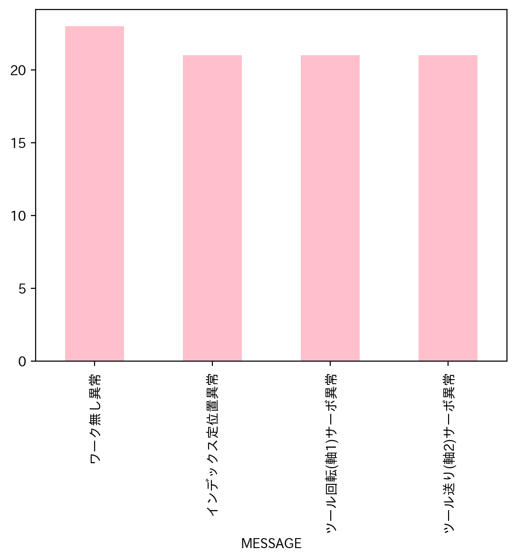
1.全異常データ |  |  | 2.日別発生回数 |  | 3.異常毎の発生回数
日付時間 | AlmNo | アラーム名称 | 日付 | 回数 | アラーム名称 | 合計
10/3/22 | 12 | ワーク無し異常 | 2022-10-01 | 0 | ワーク無し異常 | 23
10/3/22 | 7 | ツール送り(軸2)サーボ異常 | 2022-10-02 | 0 | インデックス定位置異常 | 21
10/3/22 | 2 | インデックス定位置異常 | 2022-10-03 | 4 | ツール回転(軸1)サーボ異常 | 21
10/3/22 | 6 | ツール回転(軸1)サーボ異常 | 2022-10-04 | 8 | ツール送り(軸2)サーボ異常 | 21
10/4/22 | 7 | ツール送り(軸2)サーボ異常 | 2022-10-05 | 2
10/4/22 | 2 | インデックス定位置異常 | 2022-10-06 | 0
10/4/22 | 6 | ツール回転(軸1)サーボ異常 | 2022-10-07 | 6
10/4/22 | 2 | インデックス定位置異常 | 2022-10-08 | 13
10/4/22 | 6 | ツール回転(軸1)サーボ異常 | 2022-10-09 | 0
10/4/22 | 7 | ツール送り(軸2)サーボ異常 | 2022-10-10 | 4
10/4/22 | 12 | ワーク無し異常 | 2022-10-11 | 1
10/4/22 | 12 | ワーク無し異常 | 2022-10-12 | 5
10/5/22 | 12 | ワーク無し異常 | 2022-10-13 | 7
10/5/22 | 12 | ワーク無し異常 | 2022-10-14 | 7
10/7/22 | 2 | インデックス定位置異常 | 2022-10-15 | 0
10/7/22 | 6 | ツール回転(軸1)サーボ異常 | 2022-10-16 | 0
10/7/22 | 7 | ツール送り(軸2)サーボ異常 | 2022-10-17 | 0
10/7/22 | 7 | ツール送り(軸2)サーボ異常 | 2022-10-18 | 4
10/7/22 | 2 | インデックス定位置異常 | 2022-10-19 | 6
10/7/22 | 6 | ツール回転(軸1)サーボ異常 | 2022-10-20 | 4
10/8/22 | 7 | ツール送り(軸2)サーボ異常 | 2022-10-21 | 1
10/8/22 | 2 | インデックス定位置異常 | 2022-10-22 | 0
10/8/22 | 6 | ツール回転(軸1)サーボ異常 | 2022-10-23 | 0
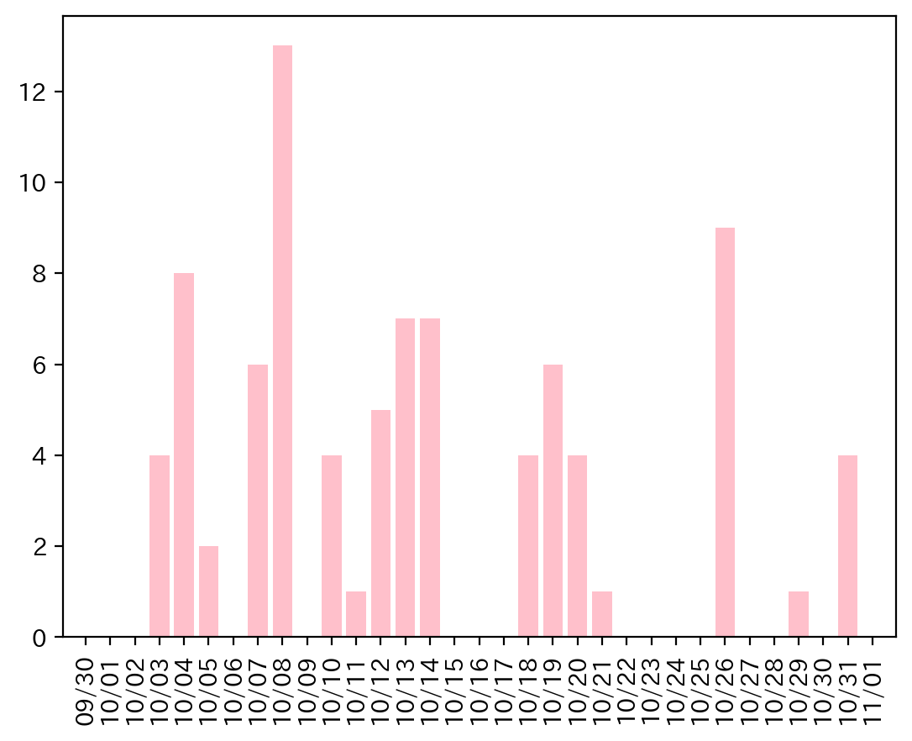
10/8/22 | 2 | インデックス定位置異常 | 2022-10-24 | 0
10/8/22 | 6 | ツール回転(軸1)サーボ異常 | 2022-10-25 | 0
10/8/22 | 7 | ツール送り(軸2)サーボ異常 | 2022-10-26 | 9
10/8/22 | 12 | ワーク無し異常 | 2022-10-27 | 0
10/8/22 | 2 | インデックス定位置異常 | 2022-10-28 | 0
10/8/22 | 6 | ツール回転(軸1)サーボ異常 | 2022-10-29 | 1
10/8/22 | 7 | ツール送り(軸2)サーボ異常 | 2022-10-30 | 0
10/8/22 | 7 | ツール送り(軸2)サーボ異常 | 2022-10-31 | 4
10/8/22 | 2 | インデックス定位置異常
10/8/22 | 6 | ツール回転(軸1)サーボ異常
10/10/22 | 2 | インデックス定位置異常
10/10/22 | 6 | ツール回転(軸1)サーボ異常
10/10/22 | 7 | ツール送り(軸2)サーボ異常
10/10/22 | 12 | ワーク無し異常
10/11/22 | 12 | ワーク無し異常
10/12/22 | 12 | ワーク無し異常
10/12/22 | 2 | インデックス定位置異常
10/12/22 | 6 | ツール回転(軸1)サーボ異常
10/12/22 | 7 | ツール送り(軸2)サーボ異常
10/12/22 | 12 | ワーク無し異常
10/13/22 | 12 | ワーク無し異常
10/13/22 | 6 | ツール回転(軸1)サーボ異常
10/13/22 | 2 | インデックス定位置異常
10/13/22 | 7 | ツール送り(軸2)サーボ異常
10/13/22 | 2 | インデックス定位置異常
10/13/22 | 6 | ツール回転(軸1)サーボ異常
10/13/22 | 7 | ツール送り(軸2)サーボ異常
10/14/22 | 2 | インデックス定位置異常
10/14/22 | 6 | ツール回転(軸1)サーボ異常
10/14/22 | 7 | ツール送り(軸2)サーボ異常
10/14/22 | 12 | ワーク無し異常
10/14/22 | 7 | ツール送り(軸2)サーボ異常
10/14/22 | 6 | ツール回転(軸1)サーボ異常
10/14/22 | 2 | インデックス定位置異常
10/18/22 | 12 | ワーク無し異常
10/18/22 | 2 | インデックス定位置異常
10/18/22 | 6 | ツール回転(軸1)サーボ異常
10/18/22 | 7 | ツール送り(軸2)サーボ異常
10/19/22 | 12 | ワーク無し異常
10/19/22 | 12 | ワーク無し異常
10/19/22 | 7 | ツール送り(軸2)サーボ異常
10/19/22 | 2 | インデックス定位置異常
10/19/22 | 6 | ツール回転(軸1)サーボ異常
10/19/22 | 12 | ワーク無し異常
10/20/22 | 2 | インデックス定位置異常
10/20/22 | 6 | ツール回転(軸1)サーボ異常
10/20/22 | 7 | ツール送り(軸2)サーボ異常
10/20/22 | 12 | ワーク無し異常
10/21/22 | 12 | ワーク無し異常
10/26/22 | 2 | インデックス定位置異常
10/26/22 | 6 | ツール回転(軸1)サーボ異常
10/26/22 | 7 | ツール送り(軸2)サーボ異常
10/26/22 | 7 | ツール送り(軸2)サーボ異常
10/26/22 | 2 | インデックス定位置異常
10/26/22 | 6 | ツール回転(軸1)サーボ異常
10/26/22 | 2 | インデックス定位置異常
10/26/22 | 6 | ツール回転(軸1)サーボ異常
10/26/22 | 7 | ツール送り(軸2)サーボ異常
10/29/22 | 12 | ワーク無し異常
10/31/22 | 12 | ワーク無し異常
10/31/22 | 12 | ワーク無し異常
10/31/22 | 12 | ワーク無し異常
10/31/22 | 12 | ワーク無し異常

035
35号機 異常発生データ(2022年10月)

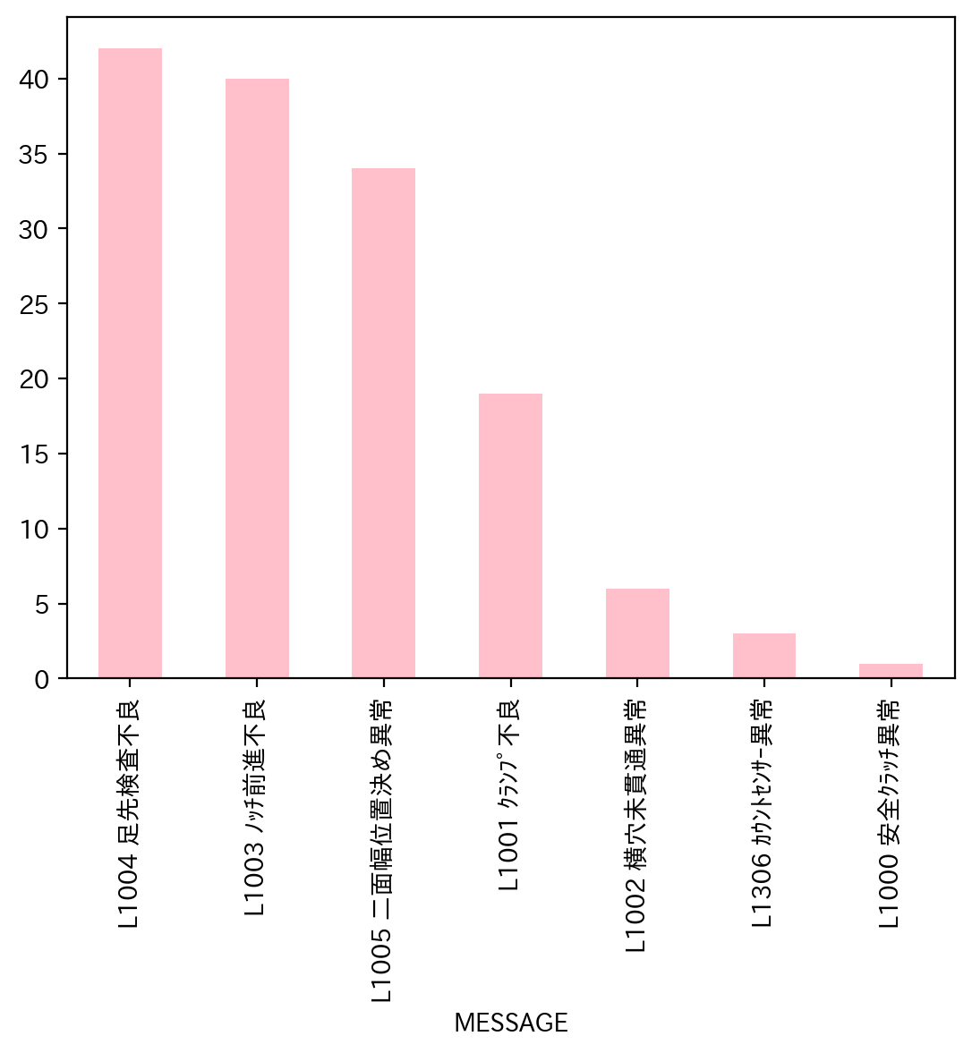
1.全異常データ |  |  | 2.日別発生回数 |  | 3.異常毎の発生回数
日付時間 | AlmNo | アラーム名称 | 日付 | 回数 | アラーム名称 | 合計
10/3/22 | 54 | L1306 ｶｳﾝﾄｾﾝｻｰ異常 | 2022-10-01 | 0 | L1004 足先検査不良 | 42
10/3/22 | 5 | L1005 二面幅位置決め異常 | 2022-10-02 | 0 | L1003 ﾉｯﾁ前進不良 | 40
10/3/22 | 5 | L1005 二面幅位置決め異常 | 2022-10-03 | 4 | L1005 二面幅位置決め異常 | 34
10/3/22 | 5 | L1005 二面幅位置決め異常 | 2022-10-04 | 0 | L1001 ｸﾗﾝﾌﾟ不良 | 19
10/5/22 | 5 | L1005 二面幅位置決め異常 | 2022-10-05 | 5 | L1002 横穴未貫通異常 | 6
10/5/22 | 3 | L1003 ﾉｯﾁ前進不良 | 2022-10-06 | 21 | L1306 ｶｳﾝﾄｾﾝｻｰ異常 | 3
10/5/22 | 1 | L1001 ｸﾗﾝﾌﾟ不良 | 2022-10-07 | 14 | L1000 安全ｸﾗｯﾁ異常 | 1
10/5/22 | 5 | L1005 二面幅位置決め異常 | 2022-10-08 | 0
10/5/22 | 3 | L1003 ﾉｯﾁ前進不良 | 2022-10-09 | 0
10/6/22 | 3 | L1003 ﾉｯﾁ前進不良 | 2022-10-10 | 0
10/6/22 | 3 | L1003 ﾉｯﾁ前進不良 | 2022-10-11 | 0
10/6/22 | 3 | L1003 ﾉｯﾁ前進不良 | 2022-10-12 | 0
10/6/22 | 5 | L1005 二面幅位置決め異常 | 2022-10-13 | 0
10/6/22 | 5 | L1005 二面幅位置決め異常 | 2022-10-14 | 0
10/6/22 | 5 | L1005 二面幅位置決め異常 | 2022-10-15 | 0
10/6/22 | 3 | L1003 ﾉｯﾁ前進不良 | 2022-10-16 | 0
10/6/22 | 3 | L1003 ﾉｯﾁ前進不良 | 2022-10-17 | 0
10/6/22 | 5 | L1005 二面幅位置決め異常 | 2022-10-18 | 0
10/6/22 | 5 | L1005 二面幅位置決め異常 | 2022-10-19 | 0
10/6/22 | 3 | L1003 ﾉｯﾁ前進不良 | 2022-10-20 | 0
10/6/22 | 1 | L1001 ｸﾗﾝﾌﾟ不良 | 2022-10-21 | 0
10/6/22 | 5 | L1005 二面幅位置決め異常 | 2022-10-22 | 0
10/6/22 | 1 | L1001 ｸﾗﾝﾌﾟ不良 | 2022-10-23 | 0
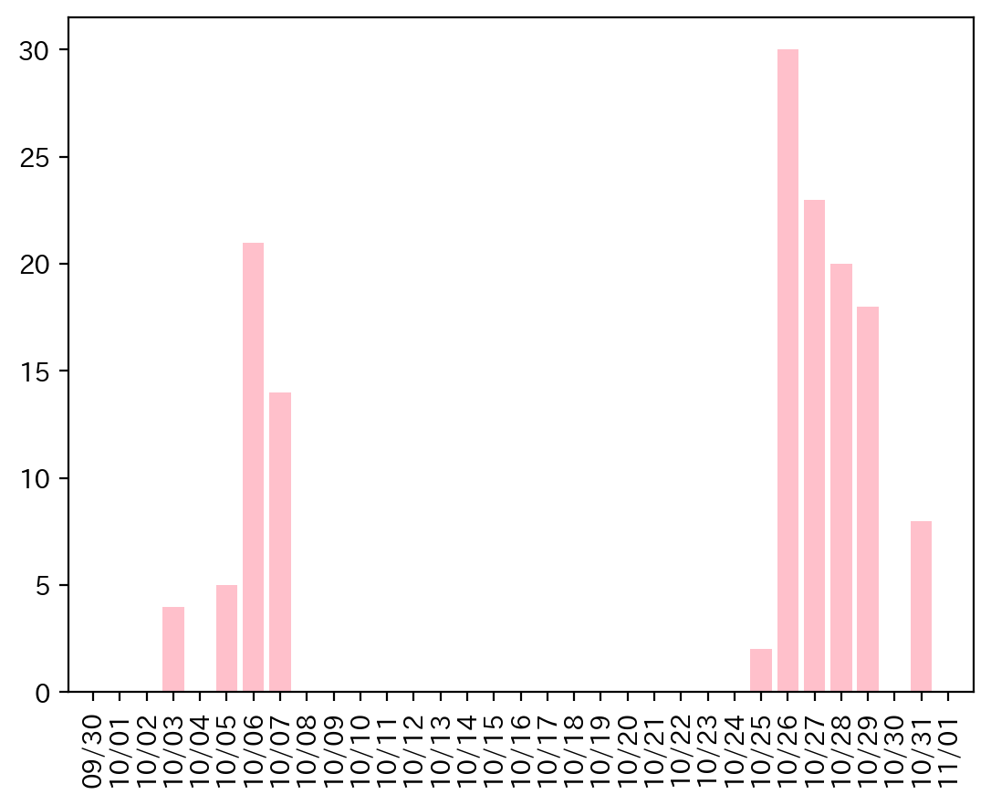
10/6/22 | 3 | L1003 ﾉｯﾁ前進不良 | 2022-10-24 | 0
10/6/22 | 3 | L1003 ﾉｯﾁ前進不良 | 2022-10-25 | 2
10/6/22 | 3 | L1003 ﾉｯﾁ前進不良 | 2022-10-26 | 30
10/6/22 | 3 | L1003 ﾉｯﾁ前進不良 | 2022-10-27 | 23
10/6/22 | 3 | L1003 ﾉｯﾁ前進不良 | 2022-10-28 | 20
10/6/22 | 5 | L1005 二面幅位置決め異常 | 2022-10-29 | 18
10/6/22 | 0 | L1000 安全ｸﾗｯﾁ異常 | 2022-10-30 | 0
10/7/22 | 1 | L1001 ｸﾗﾝﾌﾟ不良 | 2022-10-31 | 8
10/7/22 | 3 | L1003 ﾉｯﾁ前進不良
10/7/22 | 3 | L1003 ﾉｯﾁ前進不良
10/7/22 | 5 | L1005 二面幅位置決め異常
10/7/22 | 3 | L1003 ﾉｯﾁ前進不良
10/7/22 | 1 | L1001 ｸﾗﾝﾌﾟ不良
10/7/22 | 5 | L1005 二面幅位置決め異常
10/7/22 | 2 | L1002 横穴未貫通異常
10/7/22 | 3 | L1003 ﾉｯﾁ前進不良
10/7/22 | 2 | L1002 横穴未貫通異常
10/7/22 | 5 | L1005 二面幅位置決め異常
10/7/22 | 3 | L1003 ﾉｯﾁ前進不良
10/7/22 | 3 | L1003 ﾉｯﾁ前進不良
10/7/22 | 5 | L1005 二面幅位置決め異常
10/25/22 | 54 | L1306 ｶｳﾝﾄｾﾝｻｰ異常
10/25/22 | 3 | L1003 ﾉｯﾁ前進不良
10/26/22 | 4 | L1004 足先検査不良
10/26/22 | 4 | L1004 足先検査不良
10/26/22 | 5 | L1005 二面幅位置決め異常
10/26/22 | 1 | L1001 ｸﾗﾝﾌﾟ不良
10/26/22 | 5 | L1005 二面幅位置決め異常
10/26/22 | 4 | L1004 足先検査不良
10/26/22 | 4 | L1004 足先検査不良
10/26/22 | 1 | L1001 ｸﾗﾝﾌﾟ不良
10/26/22 | 1 | L1001 ｸﾗﾝﾌﾟ不良
10/26/22 | 3 | L1003 ﾉｯﾁ前進不良
10/26/22 | 4 | L1004 足先検査不良
10/26/22 | 1 | L1001 ｸﾗﾝﾌﾟ不良
10/26/22 | 4 | L1004 足先検査不良
10/26/22 | 4 | L1004 足先検査不良
10/26/22 | 4 | L1004 足先検査不良
10/26/22 | 4 | L1004 足先検査不良
10/26/22 | 4 | L1004 足先検査不良
10/26/22 | 4 | L1004 足先検査不良
10/26/22 | 4 | L1004 足先検査不良
10/26/22 | 4 | L1004 足先検査不良
10/26/22 | 4 | L1004 足先検査不良
10/26/22 | 4 | L1004 足先検査不良
10/26/22 | 4 | L1004 足先検査不良
10/26/22 | 3 | L1003 ﾉｯﾁ前進不良
10/26/22 | 3 | L1003 ﾉｯﾁ前進不良
10/26/22 | 1 | L1001 ｸﾗﾝﾌﾟ不良
10/26/22 | 4 | L1004 足先検査不良
10/26/22 | 4 | L1004 足先検査不良
10/26/22 | 4 | L1004 足先検査不良
10/26/22 | 4 | L1004 足先検査不良
10/27/22 | 4 | L1004 足先検査不良
10/27/22 | 3 | L1003 ﾉｯﾁ前進不良
10/27/22 | 4 | L1004 足先検査不良
10/27/22 | 4 | L1004 足先検査不良
10/27/22 | 4 | L1004 足先検査不良
10/27/22 | 4 | L1004 足先検査不良
10/27/22 | 4 | L1004 足先検査不良
10/27/22 | 3 | L1003 ﾉｯﾁ前進不良
10/27/22 | 4 | L1004 足先検査不良
10/27/22 | 4 | L1004 足先検査不良
10/27/22 | 4 | L1004 足先検査不良
10/27/22 | 5 | L1005 二面幅位置決め異常
10/27/22 | 1 | L1001 ｸﾗﾝﾌﾟ不良
10/27/22 | 3 | L1003 ﾉｯﾁ前進不良
10/27/22 | 2 | L1002 横穴未貫通異常
10/27/22 | 4 | L1004 足先検査不良
10/27/22 | 4 | L1004 足先検査不良
10/27/22 | 4 | L1004 足先検査不良
10/27/22 | 4 | L1004 足先検査不良
10/27/22 | 5 | L1005 二面幅位置決め異常
10/27/22 | 4 | L1004 足先検査不良
10/27/22 | 4 | L1004 足先検査不良
10/27/22 | 3 | L1003 ﾉｯﾁ前進不良
10/28/22 | 5 | L1005 二面幅位置決め異常
10/28/22 | 3 | L1003 ﾉｯﾁ前進不良
10/28/22 | 3 | L1003 ﾉｯﾁ前進不良
10/28/22 | 5 | L1005 二面幅位置決め異常
10/28/22 | 5 | L1005 二面幅位置決め異常
10/28/22 | 5 | L1005 二面幅位置決め異常
10/28/22 | 2 | L1002 横穴未貫通異常
10/28/22 | 1 | L1001 ｸﾗﾝﾌﾟ不良
10/28/22 | 3 | L1003 ﾉｯﾁ前進不良
10/28/22 | 2 | L1002 横穴未貫通異常
10/28/22 | 1 | L1001 ｸﾗﾝﾌﾟ不良
10/28/22 | 4 | L1004 足先検査不良
10/28/22 | 4 | L1004 足先検査不良
10/28/22 | 3 | L1003 ﾉｯﾁ前進不良
10/28/22 | 1 | L1001 ｸﾗﾝﾌﾟ不良
10/28/22 | 4 | L1004 足先検査不良
10/28/22 | 3 | L1003 ﾉｯﾁ前進不良
10/28/22 | 5 | L1005 二面幅位置決め異常
10/28/22 | 4 | L1004 足先検査不良
10/28/22 | 2 | L1002 横穴未貫通異常
10/29/22 | 5 | L1005 二面幅位置決め異常
10/29/22 | 4 | L1004 足先検査不良
10/29/22 | 3 | L1003 ﾉｯﾁ前進不良
10/29/22 | 5 | L1005 二面幅位置決め異常
10/29/22 | 5 | L1005 二面幅位置決め異常
10/29/22 | 5 | L1005 二面幅位置決め異常
10/29/22 | 1 | L1001 ｸﾗﾝﾌﾟ不良
10/29/22 | 3 | L1003 ﾉｯﾁ前進不良
10/29/22 | 3 | L1003 ﾉｯﾁ前進不良
10/29/22 | 1 | L1001 ｸﾗﾝﾌﾟ不良
10/29/22 | 3 | L1003 ﾉｯﾁ前進不良
10/29/22 | 1 | L1001 ｸﾗﾝﾌﾟ不良
10/29/22 | 5 | L1005 二面幅位置決め異常
10/29/22 | 1 | L1001 ｸﾗﾝﾌﾟ不良
10/29/22 | 5 | L1005 二面幅位置決め異常
10/29/22 | 3 | L1003 ﾉｯﾁ前進不良
10/29/22 | 5 | L1005 二面幅位置決め異常
10/29/22 | 3 | L1003 ﾉｯﾁ前進不良
10/31/22 | 5 | L1005 二面幅位置決め異常
10/31/22 | 4 | L1004 足先検査不良
10/31/22 | 4 | L1004 足先検査不良
10/31/22 | 54 | L1306 ｶｳﾝﾄｾﾝｻｰ異常
10/31/22 | 1 | L1001 ｸﾗﾝﾌﾟ不良
10/31/22 | 3 | L1003 ﾉｯﾁ前進不良
10/31/22 | 3 | L1003 ﾉｯﾁ前進不良
10/31/22 | 5 | L1005 二面幅位置決め異常

